Block_Component図
■ Block図
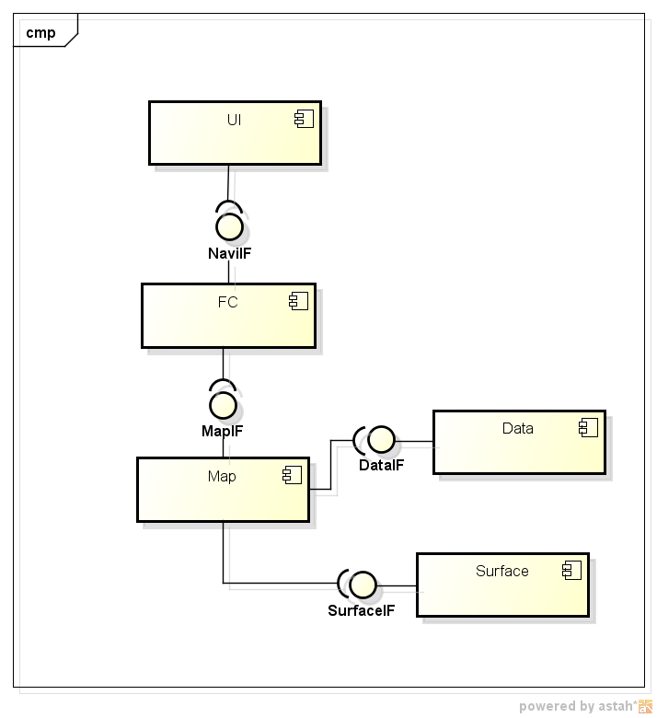

■ Block図の説明

FCに地図のIFを提供します。
DataIFを経由して、データ取得することができます。
SurfaceIFを経由して、Surface制御はできます。

UseCase図
■ use case図
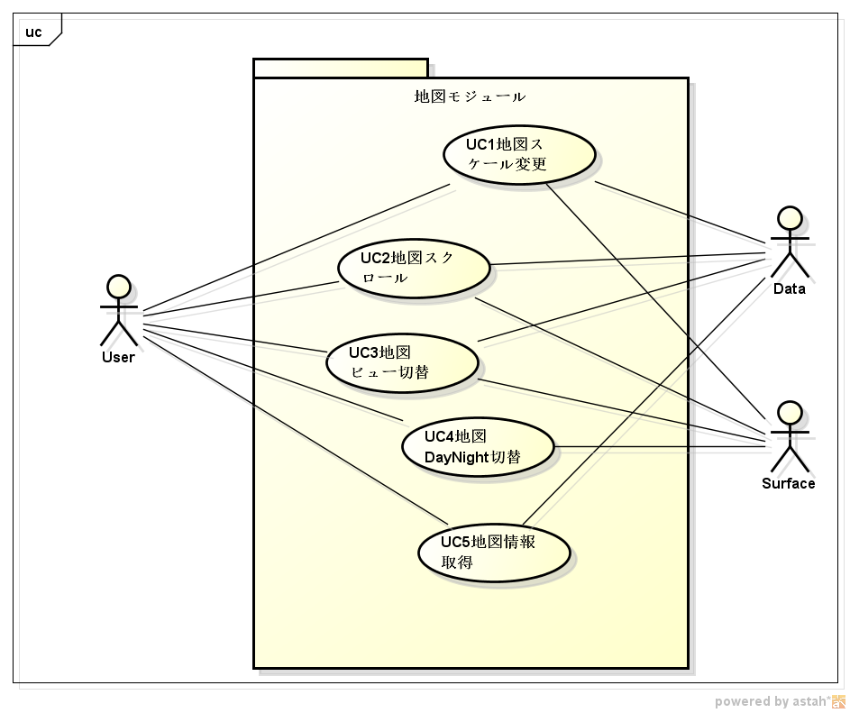

■ use caseの説明

ユーザ操作から、以下のユースケースができます。
 | 地図スケール変更
 | スクロール
 | ビュー切替
 | DayNight切替
 | 地図情報取得

シーケンス図
■ 地図Scale変更のSequence
Sequence1
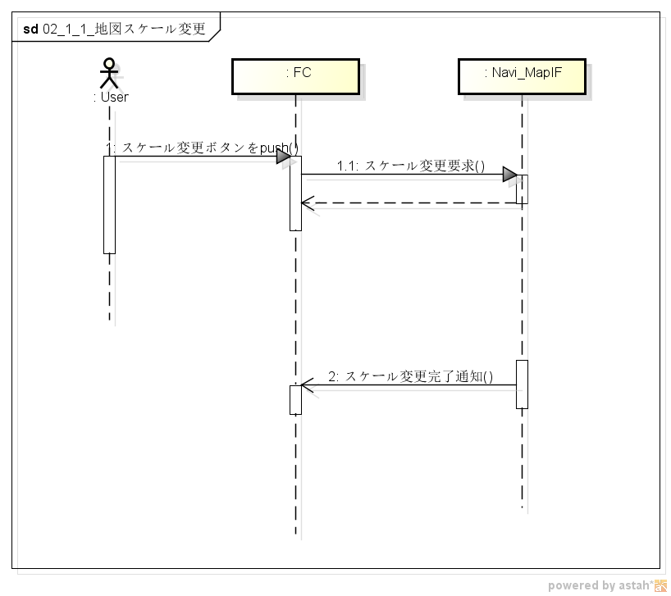

■ Sequenceの説明

ユーザが地図スケール変更を行うときのシーケンス図になります。
内部処理後、FCに完了通知を行います。

■ 模块间Write→ReadデータSequence(★必须作成⇒此部分设计时必须考虑。)

※针对A模块Write，B模块的Read的情况，如播放进度、设定值等，需要单独做成
Sequence进行描述，防止B模块读取到老的值。
※如果不存在这种情况，请说明原因，并写明无模块间的Write→ReadデータSequence

■模块间Write→ReadデータSequenceの説明

StateChart
■ 状態遷移図

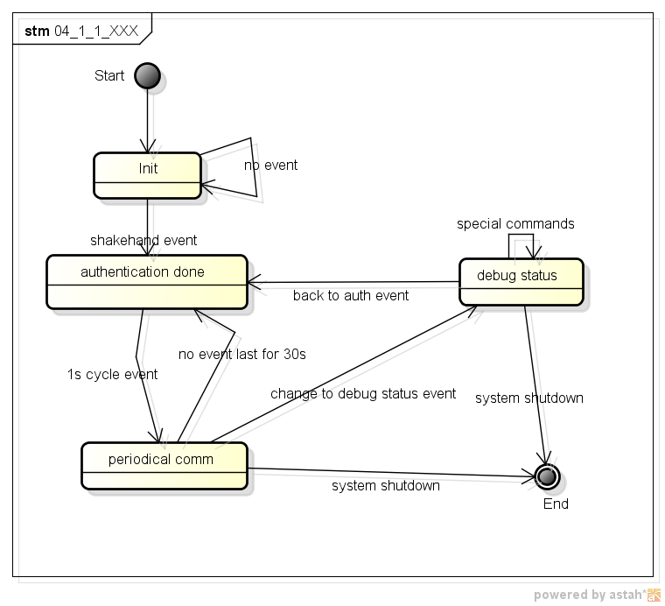

■ 遷移の説明

shakehand event: ID 02 event
system shutdown: system exists
periodical commの時に、30秒のタイマーでイベント来ない場合、通信途絶とします。
ただ、30秒の中で一度定期イベントが来ると、タイマーを再起動とします。

構造体一覧
構造体一覧 |  |  |  |  |  | 目次に戻る

◆構造体/共用体定義構成
※如果没有構造体/共用体，请在A19单元格里写明“无構造体/共用体”。

例
構造体/共用体の定義は以下の通り |  |  |  | 削除部分除外的Size总计(Byte) | 8
NO | 型名 | Memeber名 | 新規/変更/既存/削除 | 内容 | Size(Byte) | 備考
≪bcan_ctrl_sys.h≫
1 | struct BCAN_RX_ILL_INFO | union{ unsigned char all; struct{ unsigned char C_ILSTEP:5; unsigned char Reserved:1; unsigned char C_ACILL:1; unsigned char C_ILCANCEL:1; }byte; }byte0; | 新規 | 1-22 STEP ILL ON/OFF ILL Cancellation | 1 | -
2 |  | unsigned char byte1; | 既存 | reserved | 1 | -
3 |  | unsigned char byte2; | 既存 | reserved | 1 | -
4 |  | unsigned char byte3; | 既存 | reserved | 1 | -
5 |  | unsigned char byte4; | 既存 | reserved | 1 | -
6 |  | union{ unsigned char all; struct{ unsigned char C_METER_ILL_STEP:5; unsigned char Reserved:1; unsigned char C_METER_ILL_STATUS:1; unsigned char C_METER_ILL_CANCEL:1; }byte; }byte5; | 変更 | 1-22 STEP ILL ON/OFF METER ILL Cancellation | 1 | -
7 |  | unsigned char byte6; | 変更 | reserved | 1 | -
8 |  | unsigned char byte7; | 変更 | reserved | 1 | -
9 |  | unsigned char byte9; | 削除 | reserved | 1 | -
10 |  | unsigned char byte10; | 削除 | reserved | 1 | -
-
1
2
3
4
5
6
7
8
9
10
11
12
13
14
15
16
17
18

変数一覧
変数一覧 |  |  |  |  |  |  |  |  |  |  |  | 目次に戻る

◆変数構成
※如果没有全局变量，请在A17单元格里写明“无全局变量”。

例
変数構成は以下の表の通り
NO | 変数名 | 型 | 新規/変更/ 既存/削除 | 初期値 | Size(Byte) | 上限値 | 下限値 | 内容 | 変更目的(追加目的) | 内部/ 外部 | 備考
≪bcan_ctrl_sys.h≫
1 | bcan_ctrl_status | BCAN_CTRL_STATUS | 既存 | 0x00 |  | 0x10 | 0x00 | B-CAN状態制御管理情報 | - | 内部 | -
≪bcan_diag_sys.h≫
1 | bcan_diag_info | BCAN_DIAG_INFO | 既存 | 0x00 |  | 0xFF | 0x00 | ダイアグ管理情報 | - | 内部 | -
≪bcan_rx_sys.h≫
1 | bcan_rx_status | unsigned char | 既存 | 0x00 |  | 0x03 | 0x00 | 受信制御タスク状態 | - | 内部 | -
2 | bcan_rx_data[BCAN_RX_MAX_FRAME] | B_CAN_ExIDFrame | 新規 | 0x00 |  | 0xFF | 0x00 | 受信フレーム格納領域 | - | 内部 | -
3 | bcan_rx_dcd_data[BCAN_RX_MAX_FRAME_TYPE] | BCAN_RX_DCD_DATA | 変更 | 0x00 |  | 0xFF | 0x00 | デコードデータ格納領域 | - | 内部 | -
4 | bcan_rx_event | BCAN_RX_EVENT_INFO | 削除 | 0x00 |  | 0x02 | 0x00 | イベントフレーム管理情報 | - | 内部 | -
-
1
2
3

